15-01-2026
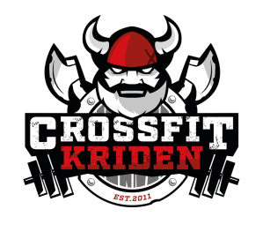
 |  | Séance Muscu numéro : | 2

 |  | Dupliquer la feuille pour entrer les nouveaux score lors d'une prochaine séance similaire afin de comparer

DATE : | 2026-01-15

3 tours | exercice | nombre de reps | poids de départ | Score 1 + poids | Score 2 + poids | Score 3 + poids | protocole
ex 1 | 2 DB bench press | 5 + 5" de pause en haut | 50% bench press |  |  |  | max de tours (stop à 5 tours et prendre plus lourd)
ex 2 | 1 DB Canonball cossak squat | 8 - 12 / 8 -12 | 40% Front squat |  |  |  | si on arrive à 12 -> prendre plus lourd

3 tours | exercice | nombre de reps | poids de départ | Score 1 + poids | Score 2 + poids | Score 3 + poids | protocole
ex 1 | 1 DB Goblet Bulgarian squat | 8 - 12 / 8 -12 | 20% Front squat |  |  |  | si on arrive à 12 -> prendre plus lourd
ex 2 | 1 DB behind the neck - triceps extension | 8 - 12 / 8 -12 | 10% bench press |  |  |  | 1ARM ! -si on arrive à 12 -> prendre plus lourd

3 tours | exercice | nombre de reps | poids de départ | Score 1 + poids | Score 2 + poids | Score 3 + poids | protocole
ex 1 | Dragon flag | 6 |  |  |  |  | Si trop dur, commencer par des "demi" ou alors remplacer par une série de 12 chandelles
ex 2 | Reverse back extension | 5 + 5" de pause en haut |  |  |  |  | Pas de pointe dans le bas du dos = Compensation / max de tours (stop à 8 tours et prendre plus lourd)
ex 3 | 1 DB Threepoints DB Row | 8 - 12 / 8 -12 | 15% deadlift

FINISHER | exercice | nombre de reps | poids de départ | poids
ex 1 | DB Goblet squat | 40 | 40% Front squat
ex 2 | DB Crush Grip Curl | 40 | 15% deadlift

Remarques
- Dans les exercices en appui sur 1 pied, garder la pression sur le milieu du pied - Jamais de pincement dans le bas du dos, soit mauvais gainage / soit compensation. Dans ce 2e cas on stopppe l'exercice

